Sheet1
 |  |  |  |  |  | 2014-02-03
Oferta comerciala cuie vrac

Imagine | Dimensiune produs | Grosime | Lungime | Masa | Ambalare kg/ct | U.M | Pret euro fara TVA
Cuie rasucite STANDARD: BN - 70/5028-19
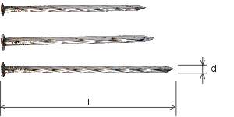 | 70 x 250 | 7 | 250 | 98.20 | 10,20, 1000 | kg | 0.86 €
 | 60 x 180 | 6 | 180 | 38.00 |  | kg
 | 50 x 150 | 5 | 150 | 21.15 | 5, 1000 | kg
 | 45 x 125 | 4.5 | 125 | 14.00 |  | kg
 | 40 x 100 | 4 | 100 | 8.98 | 5,20,800 | kg
 | 38 x 90 | 3.8 | 90 | 7.57 | 5, 800 | kg
 | 33 x 90 | 3.3 | 90 | 6.32 | 5,750 | kg
 | 33 x 70 | 3.3 | 70 | 5.00 | 5,900 | kg
 | 31 x 80 | 3.1 | 80 | 4.98 | 5,750,800 | kg
 | 28 x 80 | 2.8 | 80 | 3.90 | 5, 700 | kg
 | 28 x 70 | 2.8 | 70 | 3.65 | 5, 800 | kg
 | 28 x 40 | 2.8 | 40 | 2.10 | 5, 900 | kg
 | 25 x 60 | 2.5 | 60 | 2.38 | 5, 900 | kg | 0.87 €
 | 25 x 50 | 2.5 | 50 | 2.00 | 5, 800 | kg
Cuie pentru acoperis STANDARD: BN - 37/5028-13, DIN 1160
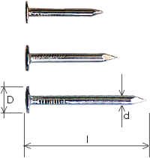 | 30 x 35 | 3 | 35 | 2.33 | 20.00 | kg | 1.11 €
 | 31 x 30 | 3.1 | 30 | 1.94 |  | kg
 | 25 x 25 | 2.5 | 25 | 1.00 |  | kg

Preturile sunt exprimate in euro si nu contin TVA, valabile la cursul BNR +2% din ziua facturarii.
Transportul nu este inclus in pret dar poate fi gratuit pe rutele programate.
Oferta valabila pana la data de 30.04.2014

